Накладная-№3
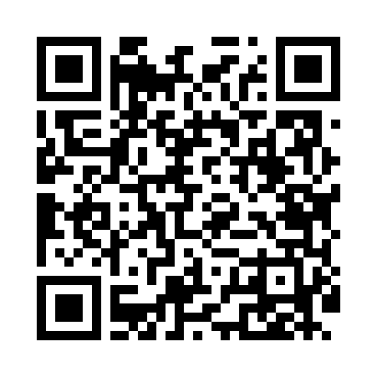
Номер товарно-транспортной накладной: |  |  | Торговый представитель: Kamol aka
Поставщик: Toshkent falcon fly 2 |  |  | Телефон торгового представителя: +998979626299
Дата отгрузки: 12.10.2025 |  |  | Контрагент: Dona zakass
Дата консигнации: |  |  | Адрес:
Доставщик: |  |  | Телефон:
Телефон доставщика:
Время заказа: 12.10.2025 14:09:37
№ | Штрих-код | Название товаров (работ,услуг) | Количество | Количество в кейсе | Цена | Сумма
 |  |  | 81 |  |  | 178
1 | 6915645645025 | Пластмасса ликоб 30x18 см DB-59-4 | 20 | 20 шт. | 2.70 | 54
2 | 6915645645018 | Пластмасса ликоб 35x21 см кота каропкада 48 д она мавжуд DB-59-5 | 10 | 10 шт. | 3.50 | 35
3 | 2024161380052 | Пластмас ликоб 2264-8 Ø20.5×H2.4 20.5x2.4 см DB-59-54 | 50 | 50 шт. | 1.60 | 80
4 | 9980604035022 | Разделочная доска пластиковая Геливи PE60×40× 1.5, 60×40×1.5 см, XP-35-2 | 1 | 1 шт. | 9 | 9
Итого: 178$|->UZS: 2,225,000.00

